상품제안서
프로쉬 프리미엄 디퓨저 선물세트 2P | 상품코드: S45934

 |  |  |  |  |  |  | 02-713-8555 | www.synergygift.co.kr
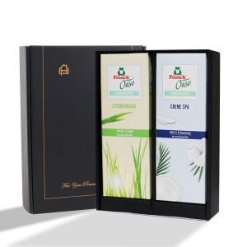 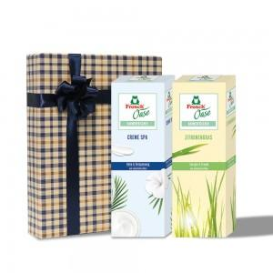 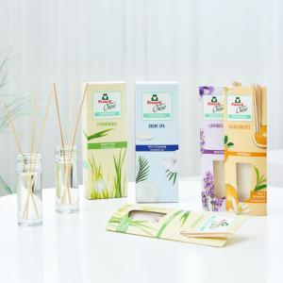

【상세/제작정보】

【인쇄/포장옵션】 | 실크, 스티커 / 포장지포장

【공급단가】 | 수량 | 30~ | 100~ | 300~ | 500~ | 1,000~
*VAT별도 | 단가 | 26,000원 | 24,600원 | 23,400원 | 22,800원 | 22,400원

【상품 URL】 | https://www.synergygift.co.kr:443/src/goods_detail.php?gdno=45934

